Arkusz1
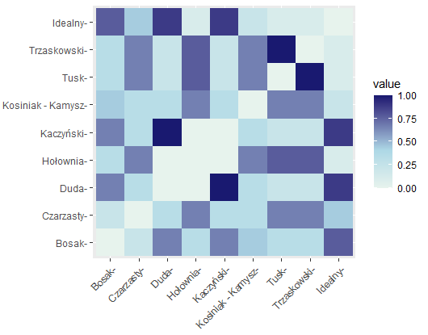
Polityk | X1 | X2 | X3 | X4 | X5 | X6 | X7 | X8 | X9 | Polityk | Przeciw "bezpieczny kredyt 2%" | Popiera większą progresję podatkową | Popiera szybki wzrost płacy minimalnej | Krytycznie ocenia Plan Balcerowicza | Antyimigrancki | Antyglobalistyczny | Ludowy | Konserwatywny | Odrzuca zielony ład
Bosak | 1 | 0 | 0 | 1 | 1 | 1 | 1 | 1 | 1 | Bosak | 1 | 0 | 0 | 1 | 1 | 1 | 1 | 1 | 1
Czarzasty | 1 | 1 | 1 | 1 | 0 | 0 | 0 | 0 | 0 | Czarzasty | 1 | 1 | 1 | 1 | 0 | 0 | 0 | 0 | 0
Duda | 0 | 1 | 1 | 1 | 1 | 1 | 1 | 1 | 1 | Duda | 0 | 1 | 1 | 1 | 1 | 1 | 1 | 1 | 1
Hołownia | 1 | 0 | 0 | 0 | 0 | 0 | 0 | 0 | 0 | Hołownia | 1 | 0 | 0 | 0 | 0 | 0 | 0 | 0 | 0
Kaczyński | 0 | 1 | 1 | 1 | 1 | 1 | 1 | 1 | 1 | Kaczyński | 0 | 1 | 1 | 1 | 1 | 1 | 1 | 1 | 1
Kosiniak - Kamysz | 0 | 0 | 0 | 0 | 0 | 0 | 1 | 1 | 0 | Kosiniak - Kamysz | 0 | 0 | 0 | 0 | 0 | 0 | 1 | 1 | 0
Tusk | 0 | 0 | 0 | 1 | 0 | 0 | 0 | 0 | 0 | Tusk | 0 | 0 | 0 | 0 | 0 | 0 | 0 | 0 | 0
Trzaskowski | 0 | 0 | 0 | 1 | 0 | 0 | 0 | 0 | 0 | Trzaskowski | 0 | 0 | 0 | 0 | 0 | 0 | 0 | 0 | 0
Idealny | 1 | 1 | 1 | 1 | 1 | 1 | 1 | 1 | 1 | Idealny | 1 | 1 | 1 | 1 | 1 | 1 | 1 | 1 | 1

 |  |  |  |  |  |  |  |  |  | Przeciw "bezpieczny kredyt 2%" | Popiera większą progresję podatkową | Popiera szybki wzrost płacy minimalnej | Krytycznie ocenia Plan Balcerowicza | Antyimigrancki | Antyglobalistyczny | Ludowy | Konserwatywny | Odrzuca zielony ład

